users_by_provincia
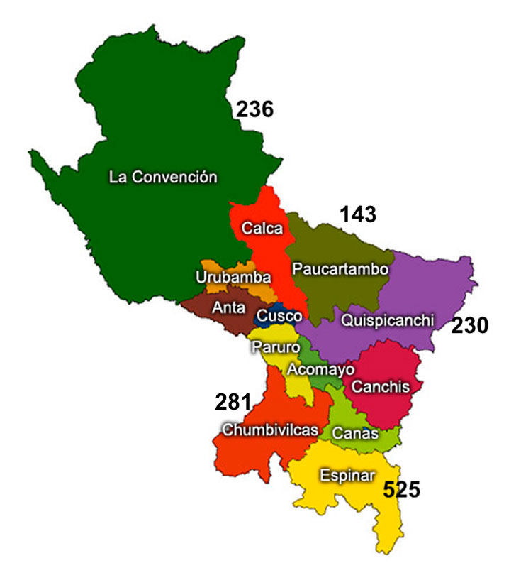
PROVINCIA | q_users | oriental | renova
ACOMAYO | 1732 | 1732
ANTA | 986 | 986
CALCA | 2107 | 2107
CANAS | 6897
CANCHIS | 3732 | 3732
CHUMBIVILCAS | 13419 | 13419
CUSCO | 165 | 165
ESPINAR | 17266
LA CONVENCION | 16217 | 16217
PARURO | 3915 | 3915
PAUCARTAMBO | 6872 | 6872
QUISPICANCHI | 8959 | 8959
URUBAMBA | 475 | 475
 | 82742 | 58579 |  | 24163

